Sheet1
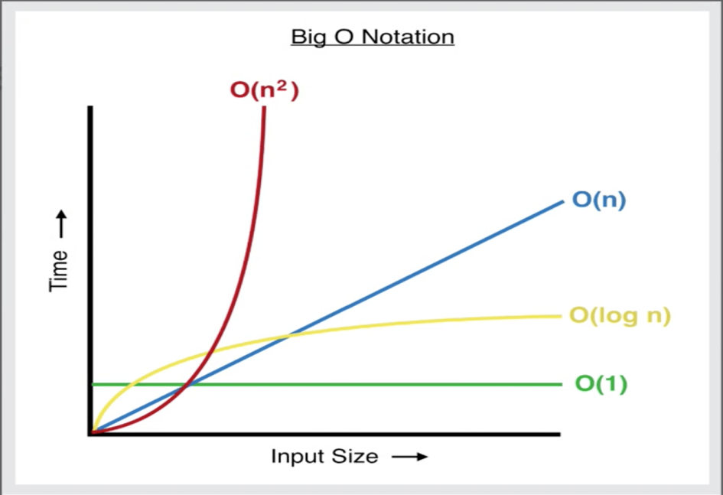
VALOR DOS ITERADORES | TEMPO EM MILISEGUNDOS | VALOR DOS ITERADORES | QUANTIDADE DE ITERAÇÕES
100-500 | 11.8396 | 100-500 | 51285
200-1000 | 34.1609 | 200-1000 | 202461
300-1500 | 161.6864 | 300-1500 | 453847
400-2000 | 241.1892 | 400-2000 | 805137
500-2500 | 484.1911 | 500-2500 | 1255579
600-3000 | 1032.8975 | 600-3000 | 1807317
700-3500 | 1623.1334 | 700-3500 | 2458099
800-4000 | 2503.2700 | 800-4000 | 3208929
ITERAÇÃO VS QUANTIDADE DE OPERAÇÕES

